R1.1
 |  |  |  |  |  |  |  | Ronda 1.1
 |  |  |  |  |  |  |  | Aguas Someras Exploración
 |  |  |  |  |  |  |  | Cuencas del Sureste

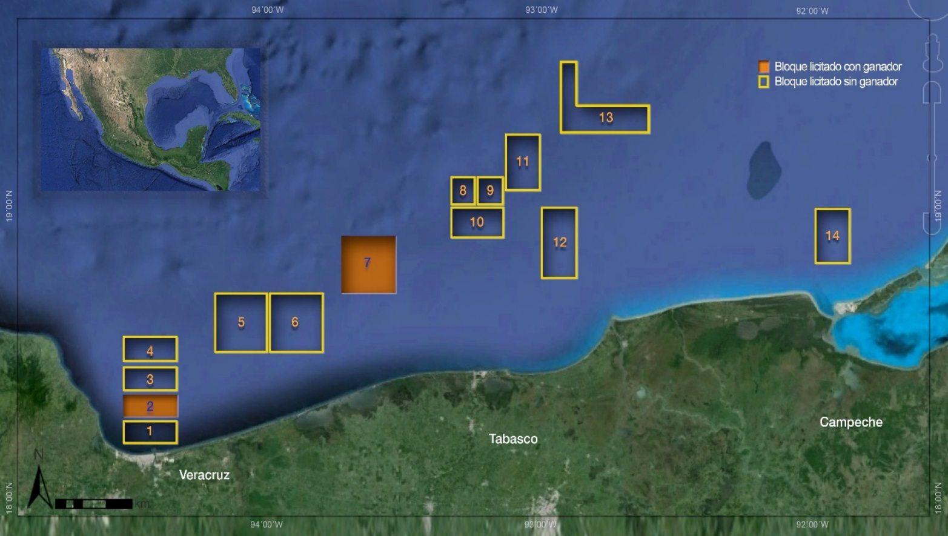
 | Datos generales
 | Fecha de licitación |  | 2015-07-15
 | Número de bloques |  | 14
 | Provincia geológica |  | Salina del Istmo
 |  |  | Macuspana
 | Edades del play |  | Plioceno
 |  |  | Mioceno
 |  |  | Cretácico Fracturado
 |  |  | Jurásico Superior
 | Litologías |  | Arena grano medio
 |  |  | Caliza fracturada
 | Tipos de hidrocarburos |  | Aceite extrapesado
 |  |  | Aceite ligero
 |  |  | Gas húmedo
 | Tipo de contrato |  | Producción compartida

Nombre | Unidad | Bloque 1 | Bloque 2 | Bloque 3 | Bloque 4 | Bloque 5 | Bloque 6 | Bloque 7 | Bloque 8 | Bloque 9 | Bloque 10 | Bloque 11 | Bloque 12 | Bloque 13 | Bloque 14 | Total General | Total Adjudicado | Promedio
Hidrocarburo Principal /1 |  | Aceite ligero | Aceite ligero | Aceite ligero | Aceite ligero | Aceite ligero | Aceite ligero | Aceite ligero | Aceite extrapesado | Aceite extrapesado | Aceite ligero | Aceite extrapesado | Aceite pesado | Aceite pesado | Gas húmedo
Superficie | Km2 | 194 | 194 | 233 | 233 | 466 | 466 | 465 | 116 | 116 | 232 | 309 | 387 | 501 | 310 | 4,222 | 659 | 302
Oportunidades exploratorias | Número | 5 | 4 | 4 | 2 | 2 | 2 | 3 | 2 | 2 | 4 | 2 | 2 | 5 | 3 | 42 | 7 | 3
Tirante de agua promedio | Metros | 29 | 31 | 52 | 70 | 150 | 88 | 142 | 283 | 260 | 161 | 349 | 120 | 183 | 17 | 17-349 | 31-142 | 138
Probabilidad de éxito geológico | Min-Max | 0.23-0.50 | 0.22-0.40 | 0.22-0.39 | 0.28-0.36 | 0.22-0.25 | 0.24-0.44 | 0.22-0.23 | 0.42-0.69 | 0.25-0.33 | 0.23-0.33 | 0.34-0.42 | 0.41-0.46 | 0.29-0.64 | 0.17-0.19 | 0.17-0.69 | 0.22-0.40
Recurso prospectivo Medio | MMbpce | 151.3 | 142.4 | 113.9 | 82.2 | 56.0 | 87.2 | 102.4 | 169.7 | 71.5 | 156.8 | 169.3 | 92.8 | 90.0 | 105.2 | 1,590.9 | 244.8 | 114
Recurso prospectivo total con riesgo | MMbpce | 56 | 49 | 42 | 35 | 30 | 45 | 39 | 92 | 26 | 53 | 77 | 56 | 57 | 31 | 686 | 88 | 49
Programa Mínimo de Trabajo Solicitado | Unidades de Trabajo | 57,000 | 78,000 | 72,000 | 36,000 | 69,000 | 91,000 | 66,000 | 58,000 | 44,000 | 67,000 | 67,000 | 73,000 | 74,000 | 50,000 | 902,000 | 144,000 | 64,429

Ganador |  | No adjudicado | Sierra Oil & Gas, Talos Energy, Premier Oil | No adjudicado | No adjudicado | No adjudicado | No adjudicado | Sierra Oil & Gas, Talos Energy, Premier Oil | No adjudicado | No adjudicado | No adjudicado | No adjudicado | No adjudicado | No adjudicado | No adjudicado
Fecha de firma de contrato |  |  | 2015-09-04 |  |  |  |  | 2015-09-04
Incremento a Programa Mínimo de Trabajo | % |  | 10 |  |  |  |  | 10
Participación del Estado | % |  | 55.99 |  |  |  |  | 68.99

1/ El hidrocarburo principal corresponde a lo esperado en los prospectos exploratorios del área.
Fuente: Comisión Nacional de Hidrocarburos, con información de la Base de Datos de Oportunidades Exploratorias de PEMEX versión 4-2014.
MMbpce = Millones de barriles de petróleo crudo equivalente

R1.2
 |  | Ronda 1.2
 |  | Aguas Someras Extracción
 |  | Cuencas del Sureste

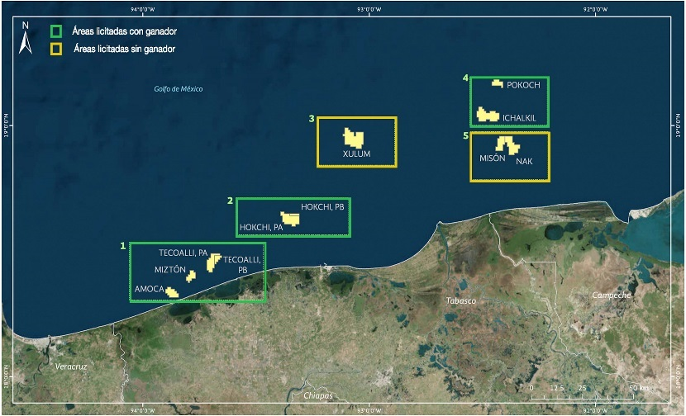
 |  | Datos generales
 |  | Fecha de licitación | 2015-09-30
 |  | Número de bloques | 5
 |  | Provincia geológica | Salina del Istmo
 |  |  | Pilar-Reforma-Akal
 |  | Edades del play | Plioceno Medio
 |  |  | Terciario
 |  |  | Cretácico Medio
 |  |  | Jurásico
 |  | Litologías | Arena y Caliza
 |  | Tipos de hidrocarburos | Aceite pesado
 |  |  | Aceite medio
 |  |  | Aceite ligero
 |  |  | Aceite super ligero
 |  | Tipo de contrato | Producción compartida

Nombre | Unidad | 1 Amoca-Tecoalli-Miztón | 2 Hokchi | 3 Xulum | 4 Ichalkil-Pokoch | 5 Nak-Misón | Total General | Total Adjudicado | Promedio General
Hidrocarburo Principal /1 |  | Aceite ligero | Aceite medio | Aceite pesado | Aceite ligero | Aceite super ligero
API | Grados | 33 | 26 | 17 | 30 | 42 | 16.5-41.5 | 26.0-30.0 | 29.4
Superficie | Km2 | 67 | 40 | 59 | 58 | 55 | 279 | 165 | 56
Tirante de agua promedio | Metros | 33 | 28 | 102 | 45 | 32 | 28-102 | 28-45 | 48
Volumen original /2 | MMbpce | 885 | 459 | 649 | 856 | 399 | 3,247 | 2,199 | 649
Reservas 1P /2 | MMbpce | 63 | 21 | 0 | 41 | 18 | 143 | 126 | 29
Reservas 2P /2 | MMbpce | 122 | 67 | 18 | 86 | 64 | 356 | 274 | 71
Reservas 3P /2 | MMbpce | 188 | 93 | 97 | 191 | 103 | 671 | 471 | 134
Programa Mínimo de Trabajo Solicitado | Unidades de Trabajo | 195,000 | 130,000 | 65,000 | 130,000 | 130,000 | 650,000 | 455,000 | 130,000

Ganador |  | ENI | Pan American Energy, E&P HS | No adjudicado | Fieldwood Energy, Petrobal | No adjudicado
Fecha de firma de contrato |  | 2016-01-07 | 2016-01-07 |  | 2016-01-07
Incremento a Programa Mínimo de Trabajo | % | 33 | 100 |  | 0
Regalía Adicional | % | 83.75 | 70.00 |  | 74.00

1/ El hidrocarburo principal corresponde a lo esperado en los prospectos exploratorios del área.
2/ El Volumen Original y las Reservas 1P, 2P y 3P corresponden a la información de Reservas del 1 de enero de 2016.
Fuente: Comisión Nacional de Hidrocarburos, con información de la Base de Datos de Oportunidades Exploratorias de PEMEX versión 4-2014.
MMbpce = Millones de barriles de petróleo crudo equivalente

R1.3
 |  |  |  |  |  |  |  | Ronda 1.3
 |  |  |  |  |  |  |  | Terrestre Extracción
 |  |  |  |  |  |  |  | Campos Burgos, Campos Norte y Campos Sur

Nombre | Unidad | Barcodón | Benavides-Primavera | Calibrador | Calicanto | Carretas | Catedral | Cuichapa-Poniente | Duna | Fortuna Nacional | La Laja | Malva | Mareógrafo | Mayacaste | Moloacán
Cuenca |  | Burgos | Burgos | Burgos | Sureste | Burgos | Sureste | Sureste | Burgos | Sureste | Tampico-Misantla | Sureste | Burgos | Sureste | Sureste
Estado |  | Tamaulipas | Nuevo León | Nuevo León | Tabasco | Nuevo León | Chiapas | Veracruz | Nuevo León | Tabasco | Veracruz | Chiapas | Nuevo León | Tabasco | Veracruz
Hidrocarburo Principal /1 |  | Aceite Negro | Gas Seco | Gas Seco | Aceite | Gas Húmedo No Asoc | Gas y Condensado | Aceite Negro | Gas Seco | Gas y Condensado | Aceite Negro | Aceite Negro | Gas Seco | Aceite | Aceite Negro
API | Grados | 18.0 | -- | -- | 39.0 | -- | 57.0 | 32.0 | -- | 53.0 | 26.0 | 35.3 | -- | 36.5 | 20.0
Superficie | Km2 | 11 | 172 | 16 | 11 | 89 | 58 | 42 | 37 | 22 | 10 | 21 | 30 | 22 | 46
Campos /2 |  | Barcodón | Benavides-Primavera | Calibrador | Calicanto | Carretas | Catedral | Cuichapa-Poniente | Duna | Fortuna Nacional | La Laja | Malva | Mareógrafo | Mayacaste | Moloacán
Volumen original /3 | MMbpce | 175.2 | 38.1 | 10.9 | 0.6 | 20.2 | 180.3 | 547.0 | 13.4 | 19.7 | 1.8 | 30.3 | 17.0 | 31.9 | 246.1
Reservas 1P /3 | MMbpce | 0.5 | 3.3 | 1.0 | 0.1 | 1.5 | 0.9 | 0.7 | 2.4 | 0.0 | 0.0 | 0.5 | 3.3 | 4.1 | 1.6
Reservas 2P /3 | MMbpce | 0.6 | 4.1 | 1.8 | 0.1 | 3.0 | 0.9 | 1.4 | 3.0 | 0.1 | 0.0 | 0.5 | 3.8 | 8.5 | 1.6
Reservas 3P /3 | MMbpce | 0.8 | 4.8 | 2.5 | 0.1 | 4.7 | 0.9 | 1.4 | 3.3 | 0.1 | 0.0 | 0.5 | 5.1 | 8.5 | 1.6
Programa Mínimo de Trabajo Solicitado | Unidades de Trabajo | 4,700 | 4,600 | 4,600 | 4,600 | 4,600 | 4,600 | 4,800 | 4,600 | 4,600 | 4,600 | 4,700 | 4,600 | 8,700 | 5,000

Número de contrato |  | CNH-R01-L03-A1/2015 | CNH-R01-L03-A2/2015 | CNH-R01-L03-A3/2015 | CNH-R01-L03-A4/2015 | CNH-R01-L03-A5/2015 | CNH-R01-L03-A6/2015 | CNH-R01-L03-A7/2015 | CNH-R01-L03-A8/2015 | CNH-R01-L03-A9/2015 | CNH-R01-L03-A10/2016 | CNH-R01-L03-A11/2015 | CNH-R01-L03-A12/2015 | CNH-R01-L03-A13/2015 | CNH-R01-L03-A14/2015
Fecha de firma de contrato |  | 2016-05-10 | 2016-05-10 | 2016-05-10 | 2016-05-10 | 2016-05-10 | 2016-05-10 | 2016-05-10 | 2016-05-10 | 2016-05-10 | 2016-08-25 | 2016-05-10 | 2016-05-10 | 2016-05-10 | 2016-05-10
Ganador |  | Diavaz Offshore | Nuvoil, en Consorcio con Sistemas Integrales de Compresión, y Constructora Marusa | Consorcio Manufacturero Mexicano | Grupo Diarqco | Strata Campos Maduros | Diavaz Offshore | Servicios de Extracción Petrolera Lifting de México | Construcciones y Servicios Industriales Globales | Compañía Petrolera Perseus | Desarrolladora Oleum, en Consorcio con Ingeniería, Construcciones y Equipos Conequipos Ing., Industrial Consulting, Marat International, y Constructora Tzaulan | Renaissance Oil Corp. | Consorcio Manufacturero Mexicano | Grupo Diarqco | Perfolat de México, en Consorcio con Canamex Dutch, y American Oil Tools
Lugar ganador |  | 1 | 1 | 1 | 1 | 1 | 1 | 1 | 1 | 1 | 2 | 1 | 1 | 1 | 1
Incremento a Programa Mínimo de Trabajo | % | 100 | 75 | 100 | 18 | 100 | 0 | 99 | 88 | 100 | 1 | 100 | 100 | 0 | 0
Regalía Adicional | % | 64.50 | 40.07 | 41.77 | 81.36 | 50.86 | 63.90 | 60.82 | 20.08 | 36.88 | 29.69 | 57.39 | 34.25 | 60.36 | 85.69

Nombre | Unidad | Mundo Nuevo | Paraíso | Paso de Oro | Peña Blanca | Pontón | Ricos | San Bernardo | Secadero | Tajón | Tecolutla | Topén | Total | Promedio
Cuenca |  | Sureste | Sureste | Tampico-Misantla | Burgos | Tampico-Misantla | Burgos | Burgos | Sureste | Sureste | Tampico-Misantla | Sureste
Estado |  | Chiapas | Tabasco | Veracruz | Nuevo León | Veracruz | Tamaulipas | Nuevo León | Chiapas | Tabasco | Veracruz | Chiapas
Hidrocarburo Principal /1 |  | Gas y Condensado | Aceite | Aceite Negro | Gas Húmedo No Asoc | Aceite Negro | Gas Húmedo No Asoc | Gas Húmedo No Asoc | Aceite Negro | Aceite | Aceite Negro | Aceite Negro
API | Grados | 49.7 | 35.0 | 29.0 | -- | 34.0 | -- | -- | 35.6 | 22.0 | 28.0 | 28.6
Superficie | Km2 | 28 | 17 | 23 | 26 | 12 | 24 | 28 | 10 | 28 | 7 | 25 | 814.1 | 32.6
Campos /2 |  | Mundo Nuevo | Paraíso | Paso de Oro | Peña Blanca | Pontón | Ricos | San Bernardo | Secadero | Tajón | Tecolutla | Topén
Volumen original /3 | MMbpce | 200.5 | 86.1 | 0.6 | 38.0 | 8.5 | 12.3 | 9.7 | 10.4 | 736.4 | 9.6 | 54.9 | 2,499.4 | 100.0
Reservas 1P /3 | MMbpce | 1.4 | 0.0 | 0.0 | 1.1 | 0.0 | 1.1 | 1.7 | 0.1 | 1.2 | 0.0 | 0.9 | 27.4 | 1.1
Reservas 2P /3 | MMbpce | 1.4 | 14.1 | 0.0 | 1.4 | 0.0 | 1.9 | 2.3 | 0.1 | 3.7 | 0.0 | 0.9 | 55.2 | 2.2
Reservas 3P /3 | MMbpce | 1.4 | 15.9 | 0.0 | 2.5 | 0.0 | 6.1 | 2.9 | 0.1 | 3.7 | 0.1 | 0.9 | 68.0 | 2.7
Programa Mínimo de Trabajo Solicitado | Unidades de Trabajo | 4,600 | 8,700 | 4,600 | 4,600 | 4,600 | 4,600 | 4,600 | 4,600 | 4,600 | 4,600 | 4,600 | 124,000 | 4,960

Número de contrato |  | CNH-R01-L03-A15/2015 | CNH-R01-L03-A16/2015 | CNH-R01-L03-A17/2016 | CNH-R01-L03-A18/2015 | CNH-R01-L03-A19/2016 | CNH-R01-L03-A20/2016 | CNH-R01-L03-A21/2016 | CNH-R01-L03-A22/2015 | CNH-R01-L03-A23/2015 | CNH-R01-L03-A24/2016 | CNH-R01-L03-A25/2015
Fecha de firma de contrato |  | 2016-05-10 | 2016-05-10 | 2016-08-25 | 2016-05-10 | 2016-08-25 | 2016-08-25 | 2016-08-25 | 2016-05-10 | 2016-05-10 | 2016-08-25 | 2016-05-10
Ganador |  | Renaissance Oil Corp. | Tubular Technology, en Consorcio con GX Geoscience Corporation, y Roma Energy Holoding | Servicios de Extracción Petrolera Lifting de México | Strata Campos Maduros | Renaissance Oil Corp. | Steel Serv, en Consorcio con Constructora Hostotipaquillo, Desarrollo de Tecnología y Servicios Integrales, y Mercado de Arenas Sílicas | Strata Campos Maduros | Grupo R Exploración y Producción, en Consorcio con Constructora y Arrendadora México | Compañía Petrolera Perseus | Tonalli Energía | Renaissance Oil Corp.
Lugar ganador |  | 1 | 1 | 2 | 1 | 2 | 2 | 2 | 1 | 1 | 2 | 1
Incremento a Programa Mínimo de Trabajo | % | 25 | 100 | 4 | 100 | 50 | 15 | 10 | 100 | 100 | 0 | 25
Regalía Adicional | % | 80.69 | 35.99 | 10.20 | 50.86 | 21.39 | 12.36 | 11.00 | 60.74 | 60.88 | 31.22 | 78.79

1/ El hidrocarburo principal corresponde a lo esperado en los prospectos exploratorios del área.
2/ El campo se enuncia de forma indicativa y su ubicación podría no coincidir completamente con el área contractual.
3/ El Volumen Original y las Reservas 1P, 2P y 3P corresponden a la información de Reservas del 1 de enero de 2016.
Fuente: Comisión Nacional de Hidrocarburos, con información de la Base de Datos de Oportunidades Exploratorias de PEMEX versión 4-2014.
MMbpce = Millones de barriles de petróleo crudo equivalente

 |  |  |  |  |  |  |  | Ronda 1.3
 |  |  |  |  |  |  |  | Terrestre Extracción
 |  |  |  |  |  |  |  | Campos Burgos, Campos Norte y Campos Sur

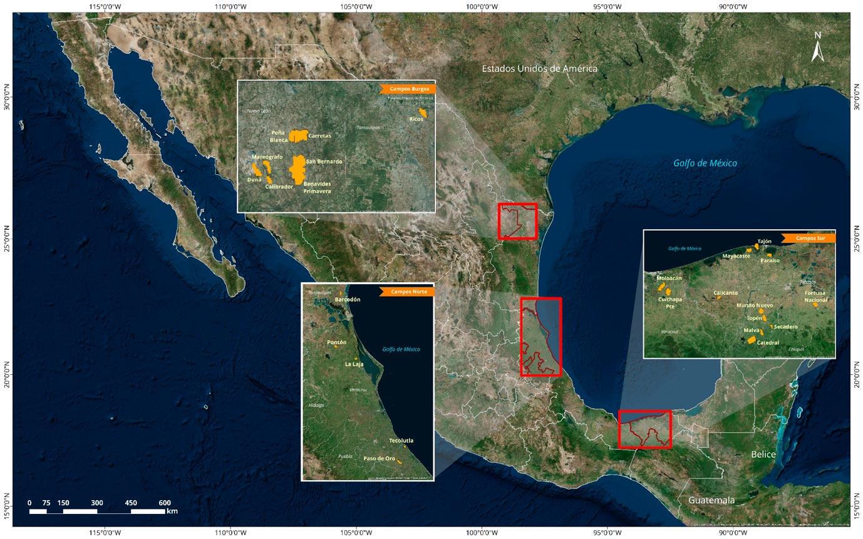

Datos generales
Fecha de licitación | 2015-12-15
Número de bloques | 25
Provincia geológica | Burgos
 | Sureste
 | Tampico-Misantla
Edades del play | Mioceno
 | Cretácico (Inferior, Medio y Superior)
Litologías | Dolomía, Arenisca
 | Caliza, Arena
Tipos de hidrocarburos | Aceite ligero
 | Aceite superligero
Tipo de contrato | Licencia

R1.4
 |  |  |  |  |  | Ronda 1.4
 |  |  |  |  |  | Aguas Profundas Exploración y Extracción
 |  |  |  |  |  | Golfo de México Profundo

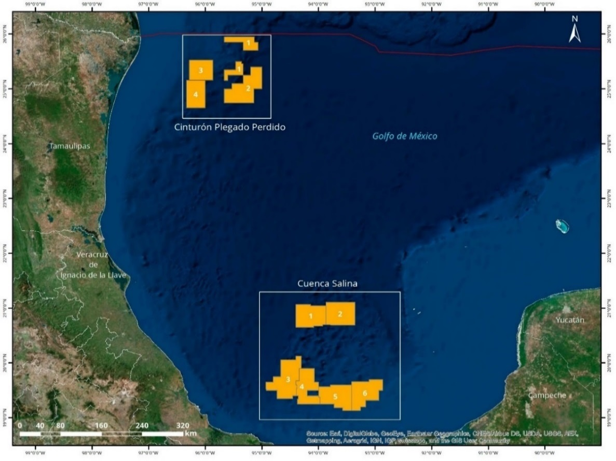
 | Datos generales
 | Fecha de licitación |  | 2016-12-05
 | Número de bloques |  | 10
 | Provincia geológica |  | Cinturón Plegado Perdido
 |  |  | Cuenca Salina
 | Edades del play |  | Paleógeno
 |  |  | Neógeno
 |  |  | Mesozoico
 |  |  | Jurásico Superior, Cretácico fracturado
 | Litologías |  | Arena grano medio y fino
 |  |  | Caliza fracturada, Brechas, Packstone/Grainstone
 | Tipos de hidrocarburos |  | Aceite superligero
 |  |  | Aceite ligero
 |  |  | Aceite extrapesado
 |  |  | Gas húmedo
 | Tipo de contrato |  | Licencia

Nombre | Unidad | Perdido 1 | Perdido 2 | Perdido 3 | Perdido 4 | Cuenca Salina 1 | Cuenca Salina 2 | Cuenca Salina 3 | Cuenca Salina 4 | Cuenca Salina 5 | Cuenca Salina 6 | Total General | Total Adjudicado | Promedio General
Provincia geológica |  | Cinturón Plegado Perdido | Cinturón Plegado Perdido | Salina del Bravo | Salina del Bravo | Salina del Istmo | Salina del Istmo | Salina del Istmo | Salina del Istmo | Salina del Istmo | Salina del Istmo
Edades del play |  | Paleógeno | Neógeno Paleógeno | Paleógeno, Neógeno | Neógeno, Paleógeno | Mesozoico, Neógeno | Mesozoico, Paleógeno, Neógeno | Neógeno, Jurásico Superior, Paleógeno | Paleógeno, Cretácico Fracturado, Neógeno | Neógeno, Cretácico Fracturado | Neógeno, Cretácico Fracturado, Jurásico Superior
Litología |  | Arena Grano Medio y Fino | Arena Grano Medio y Fino | Arena Grano Medio y Fino | Arena Grano Medio y Fino | Arena Grano Medio, Caliza Fracturada, Packstone/Grainstone de oolitas | Arena Grano Medio y Fino, Brecha | Arena Grano Medio y Fino, Packstone/Grainstone de oolitas | Arena Grano Medio y Fino, Caliza Fracturada | Arena Grano Medio, Caliza Fracturada | Arena Grano Medio, Caliza Fracturada, Packstone/Grainstone de oolitas
Hidrocarburo Principal /1 |  | Aceite superligero | Aceite superligero | Aceite ligero | Aceite superligero | Aceite ligero | Aceite ligero | Gas Húmedo | Aceite ligero | Aceite ligero | Aceite extrapesado
Superficie | Km2 | 1,678 | 2,977 | 1,687 | 1,877 | 2,381 | 2,411 | 3,287 | 2,359 | 2,573 | 2,606 | 23,835 | 18,818 | 2,384
Oportunidades exploratorias | Número | 4 | 6 | 11 | 4 | 9 | 9 | 7 | 5 | 7 | 10 | 72 | 53 | 7
Tirante de Agua | Metros | 2,515 | 3,237 | 1,005 | 1,264 | 2,437 | 2,205 | 1,763 | 1,196 | 849 | 604 | 604-3,237 | 849-3,237
Probabilidad de éxito geológico | Min-Max | 0.34-0.39 | 0.21-0.61 | 0.19-0.38 | 0.18-0.35 | 0.13-0.48 | 0.11-0.32 | 0.12-0.56 | 0.15-.026 | 0.13-0.30 | 0.10-0.35 | 0.10-0.61 | 0.12-0.61
Recurso prospectivo Medio | MMbpce | 625.8 | 1,439.7 | 1,304.0 | 540.5 | 1,851.9 | 1,446.0 | 1,668.9 | 392.1 | 621.4 | 999.2 | 10,889.5 | 8,444.3 | 1,088.9
Recurso prospectivo total con riesgo | MMbpce | 232 | 639 | 371 | 145 | 434 | 304 | 409 | 75 | 127 | 172 | 2,907 | 2,432 | 291
Programa Mínimo de Trabajo Solicitado | Unidades de Trabajo | 3,363 | 4,986 | 3,374 | 3,611 | 4,241 | 5,414 | 17,701 | 13,059 | 14,131 | 14,293 | 84,173 | 64,466 | 8,417

Número de contrato |  | CNH-R01-L04-A1.CPP/2016 | CNH-R01-L04-A2.CPP/2016 | CNH-R01-L04-A3.CPP/2016 | CNH-R01-L04-A4.CPP/2016 | CNH-R01-L04-A1.CS/2016 |  | CNH-R01-L04-A3.CS/2016 | CNH-R01-L04-A4.CS/2016 | CNH-R01-L04-A5.CS/2016
Fecha de firma de contrato |  | 10/03/2017 | 10/03/2017 | 28/02/2017 | 10/03/2017 | 10/03/2017 |  | 10/03/2017 | 10/03/2017 | 10/03/2017
Ganador |  | China Offshore Oil Corporation E&P Mexico | Total y ExxonMobil | Chevron, Pemex e Inpex | China Offshore Oil Corporation E&P Mexico | Statoil, BP y Total | Desierto | Statoil, BP y Total | PC Carigali y Sierra | Murphy, Ophir, PC Carigali y Sierra | Desierto
Lugar ganador |  | 1 | 1 | 1 | 1 | 1 | - | 1 | 1 | 1 | -
Incremento a Programa Mínimo de Trabajo | % | 1.5 | 1.5 | 0 | 1 | 1 | - | 1 | 0 | 1 | -
Regalía Adicional | % | 17.01 | 5 | 7.44 | 15.01 | 10 | - | 10 | 22.99 | 26.91 | -
1/ El hidrocarburo principal corresponde a lo esperado en los prospectos exploratorios del área.
Fuente: Comisión Nacional de Hidrocarburos, con información de la Base de Datos de Oportunidades Exploratorias de PEMEX versión 4-2014.
MMbpce = Millones de barriles de petróleo crudo equivalente

